Step1
クラスメートの構成（男女別）

性別 | クラスA | クラスB | クラスC | 合計
男 | 25 | 12 | 23 | 60
女 | 10 | 25 | 13 | 48
合計 | 35 | 37 | 36 | 108

問題 円グラフを作りましょう

”クラスB男女別グラフ”

Step2
キングスランドアトラクション利用者数
 |  |  |  |  |  |  |  | 単位：千人
アトラクション | 0～9歳 | 10歳代 | 20歳代 | 30歳代 | 40歳代 | 50歳代 | 60歳～ | 合計
スカイドライブ | 268 | 326 | 214 | 126 | 164 | 26 | 7 | 1131
クイックコースター | 32 | 298 | 889 | 526 | 212 | 201 | 2 | 2160
メリーゴーランド | 482 | 326 | 280 | 365 | 253 | 120 | 12 | 1838
ミラクルコースター | 88 | 138 | 82 | 120 | 101 | 43 | 2 | 574
エアーバトラー | 43 | 128 | 269 | 210 | 230 | 140 | 10 | 1030
ドキドキレール | 235 | 256 | 78 | 102 | 88 | 25 | 11 | 795
ドラゴンジャンプ | 23 | 325 | 589 | 524 | 238 | 221 | 25 | 1945
合計 | 1171 | 1797 | 2401 | 1973 | 1286 | 776 | 69 | 9473

”アトラクション別利用者数”
問題 棒グラフを作りましょう

Step3
各都市の平均気温
 | 1月 | 2月 | 3月 | 4月 | 5月 | 6月 | 7月 | 8月 | 9月 | 10月 | 11月 | 12月
札幌 | -3.6 | -3.1 | 0.6 | 7.1 | 12.4 | 16.7 | 20.5 | 22.3 | 18.1 | 11.8 | 4.9 | -0.9
東京 | 5.2 | 5.7 | 8.7 | 13.9 | 18.2 | 21.4 | 25 | 26.4 | 22.8 | 17.5 | 12.1 | 7.6
那覇 | 17 | 17.1 | 18.9 | 21.4 | 24 | 26.8 | 28.9 | 28.7 | 27.6 | 25.2 | 22.1 | 18.7

問題 折れ線グラフを作りましょう
”各都市の平均気温”

課題１（step4-1）
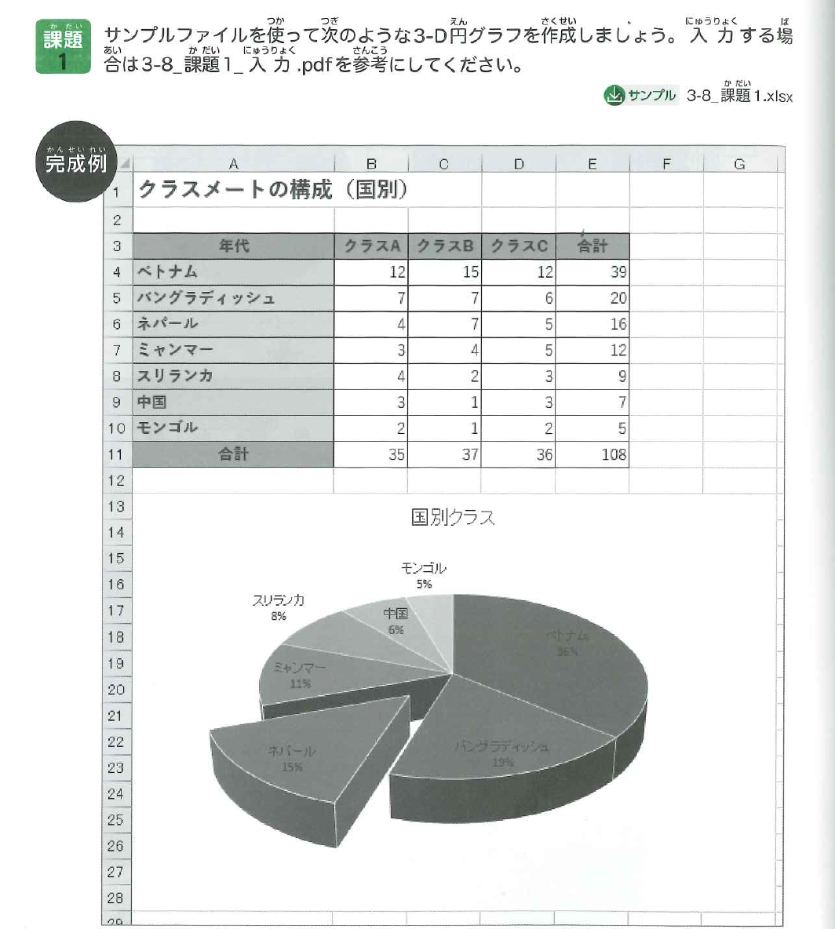
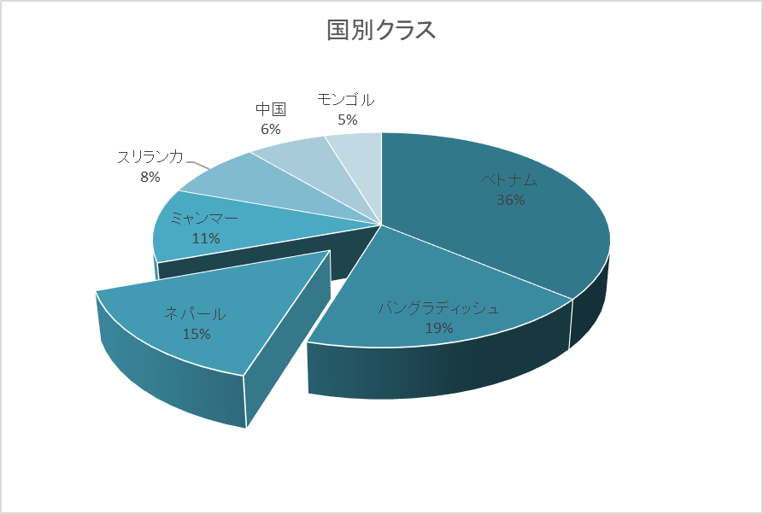
クラスメートの構成（国別）

年代 | クラスA | クラスB | クラスC | 合計
ベトナム | 12 | 15 | 12 | 39
バングラディッシュ | 7 | 7 | 6 | 20
ネパール | 4 | 7 | 5 | 16
ミャンマー | 3 | 4 | 5 | 12
スリランカ | 4 | 2 | 3 | 9
中国 | 3 | 1 | 3 | 7
モンゴル | 2 | 1 | 2 | 5
合計 | 35 | 37 | 36 | 108

課題２（step4-2）
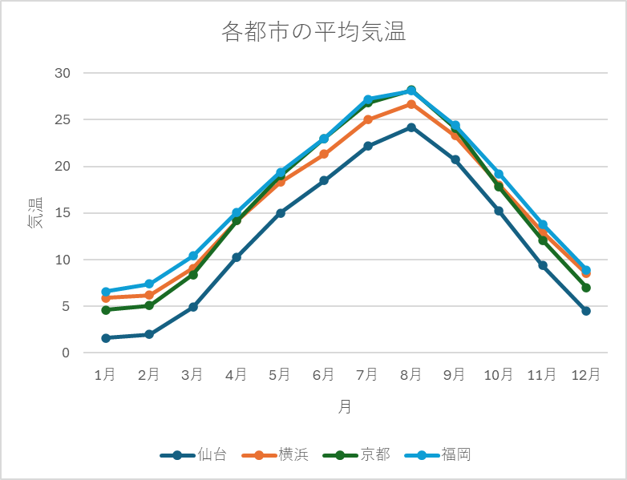
各都市の平均気温
 | 1月 | 2月 | 3月 | 4月 | 5月 | 6月 | 7月 | 8月 | 9月 | 10月 | 11月 | 12月 | 問題 折れ線グラフを作りましょう
仙台 | 1.6 | 2 | 4.9 | 10.3 | 15 | 18.5 | 22.2 | 24.2 | 20.7 | 15.2 | 9.4 | 4.5
横浜 | 5.9 | 6.2 | 9.1 | 14.2 | 18.3 | 21.3 | 25 | 26.7 | 23.3 | 18 | 13 | 8.5 | お手本
京都 | 4.6 | 5.1 | 8.4 | 14.2 | 19 | 23 | 26.8 | 28.2 | 24.1 | 17.8 | 12.1 | 7
福岡 | 6.6 | 7.4 | 10.4 | 15.1 | 19.4 | 23 | 27.2 | 28.1 | 24.4 | 19.2 | 13.8 | 8.9

Sheet3
クラスメートの構成（国別）

”国別グラフ”
年代 | クラスA | クラスB | クラスC | 合計
ベトナム | 12 | 15 | 12 | 39
バングラディッシュ | 7 | 7 | 6 | 20
ネパール | 4 | 7 | 5 | 16
ミャンマー | 3 | 4 | 5 | 12
スリランカ | 4 | 2 | 3 | 9
中国 | 3 | 1 | 3 | 7
モンゴル | 2 | 1 | 2 | 5
合計 | 35 | 37 | 36 | 108

Sheet4
 | 1月 | 2月 | 3月 | 4月 | 5月 | 6月 | 7月 | 8月 | 9月 | 10月 | 11月 | 12月 | 問題 折れ線グラフを作りましょう
仙台 | 1.6 | 2 | 4.9 | 10.3 | 15 | 18.5 | 22.2 | 24.2 | 20.7 | 15.2 | 9.4 | 4.5
横浜 | 5.9 | 6.2 | 9.1 | 14.2 | 18.3 | 21.3 | 25 | 26.7 | 23.3 | 18 | 13 | 8.5 | お手本
京都 | 4.6 | 5.1 | 8.4 | 14.2 | 19 | 23 | 26.8 | 28.2 | 24.1 | 17.8 | 12.1 | 7
福岡 | 6.6 | 7.4 | 10.4 | 15.1 | 19.4 | 23 | 27.2 | 28.1 | 24.4 | 19.2 | 13.8 | 8.9

”各都市の平均気温”

チャレンジ課題１
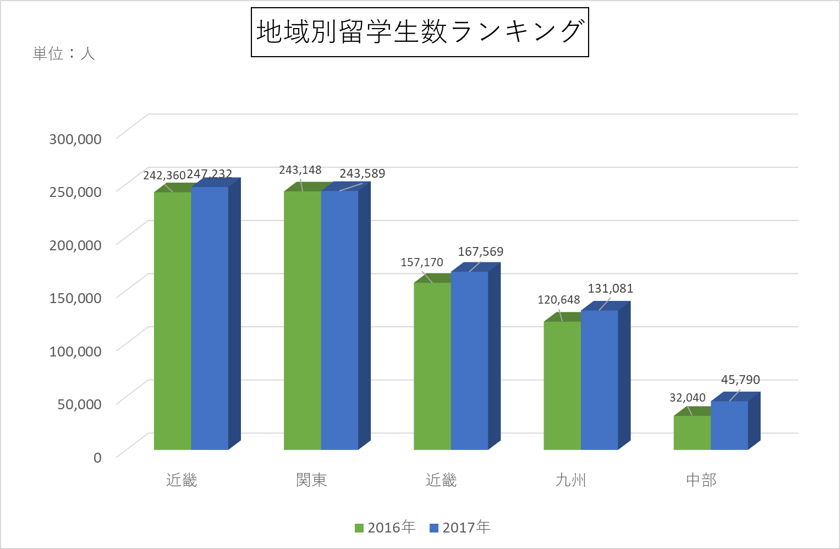
地域別留学生数ランキング

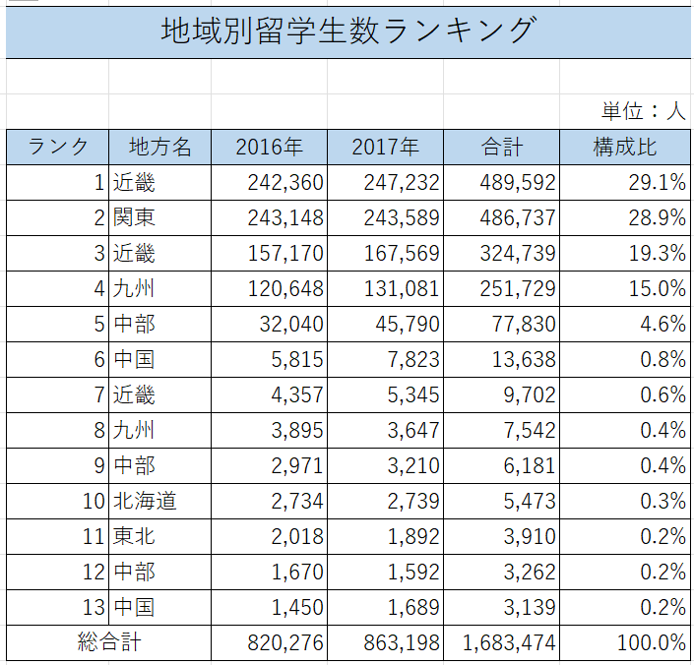
 |  |  |  |  | 単位：人 | 問題１ | 表を完成させましょう
ランク | 地方名 | 2016年 | 2017年 | 合計 | 構成比 | お手本
1 | 近畿 | 242360 | 247232 | 489592
2 | 関東 | 243148 | 243589 | 486737
3 | 近畿 | 157170 | 167569 | 324739
4 | 九州 | 120648 | 131081 | 251729
5 | 中部 | 32040 | 45790 | 77830
6 | 中国 | 5815 | 7823 | 13638
7 | 近畿 | 4357 | 5345 | 9702
8 | 九州 | 3895 | 3647 | 7542
9 | 中部 | 2971 | 3210 | 3210
10 | 北海道 | 2734 | 2739 | 5473
11 | 東北 | 2018 | 1892 | 3910
12 | 中部 | 1670 | 1592
13 | 中国 | 1450 | 1689
総合計
 |  |  |  |  |  | 問題２ | ランク１、２，３，４，５の地方の人口を棒グラフにまとめましょう。お手本の形と同じ形式にすること
 |  |  |  |  |  | お手本

Sheet5
地域別留学生数ランキング

 |  |  |  |  | 単位：人
ランク | 地方名 | 2016年 | 2017年 | 合計 | 構成比 | 問題１ | 表を完成させましょう
1 | 近畿 | 242360 | 247232 | 489592 |  | お手本
2 | 関東 | 243148 | 243589 | 486737
3 | 近畿 | 157170 | 167569 | 324739
4 | 九州 | 120648 | 131081 | 251729
5 | 中部 | 32040 | 45790 | 77830
6 | 中国 | 5815 | 7823 | 13638
7 | 近畿 | 4357 | 5345 | 9702
8 | 九州 | 3895 | 3647 | 7542
9 | 中部 | 2971 | 3210 | 6181
10 | 北海道 | 2734 | 2739 | 5473
11 | 東北 | 2018 | 1892 | 3910
12 | 中部 | 1670 | 1592 | 3262
13 | 中国 | 1450 | 1689 | 3139
総合計 |  | 820276 | 863198 | 1683474

